Erklärung
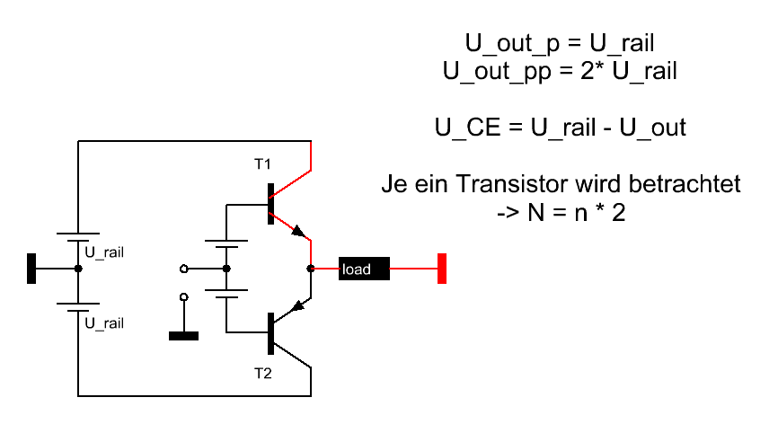

SOA-Plot
 | SOA_max |  | Belastung
1 | 16 | 50 | 0
14 | 16 | 46.891869283 | 0
80 | 3 | 43.796004939 | 0
250 | 0.6 | 40.724624928 | 0
250 | 0.1 | 37.689850585 | 0
 |  | 34.703658778 | 0
 |  | 31.777834642 | 0
 |  | 28.923925068 | 0
 |  | 26.153193132 | 0
 |  | 23.476573649 | 0
 |  | 20.904630012 | 0
 |  | 18.447512507 | 0
 |  | 16.114918257 | 0.27910752497
 |  | 13.916052943 | 0.59201984153
 |  | 11.859594483 | 0.90259572625
 |  | 9.9536587784 | 1.209609478
 |  | 8.2057676877 | 1.5118494538
 |  | 6.6228193378 | 1.8081228504
 |  | 5.2110609029 | 2.0972604122
 |  | 3.9760639485 | 2.3781210454
 |  | 2.9227024434 | 2.6495963212
 |  | 2.0551335241 | 2.9106148508
 |  | 1.3767810889 | 3.1601465133
 |  | 0.89032228493 | 3.3972065213
 |  | 0.5976769428 | 3.6208593072
 |  | 0.5 | 3.8302222156
 |  | 0.5976769428 | 4.0244689868
 |  | 0.89032228493 | 4.2028330175
 |  | 1.3767810889 | 4.3646103863
 |  | 2.0551335241 | 4.509162632
 |  | 2.9227024434 | 4.6359192728
 |  | 3.9760639485 | 4.7443800582
 |  | 5.2110609029 | 4.834116943
 |  | 6.6228193378 | 4.9047757767
 |  | 8.2057676877 | 4.9560777013
 |  | 9.9536587784 | 4.9878202513
 |  | 11.859594483 | 4.9998781535
 |  | 13.916052943 | 4.9922038209
 |  | 16.114918257 | 4.9648275405
 |  | 18.447512507 | 4.9178573541
 |  | 20.904630012 | 4.8514786314
 |  | 23.476573649 | 4.765953339
 |  | 26.153193132 | 4.6616190061
 |  | 28.923925068 | 4.5388873927
 |  | 31.777834642 | 4.3982428643
 |  | 34.703658778 | 4.2402404808
 |  | 37.689850585 | 4.0655038052
 |  | 40.724624928 | 3.8747224435
 |  | 43.796004939 | 3.6686493225
 |  | 46.891869283 | 3.4480977187
...

Power-Plot
 | P_Netz | P_Last
 | 482.09070726 | 0
 | 445.06416495 | 27.66635204
 | 406.28115771 | 50.41132592
 | 365.89474435 | 67.876219815
 | 324.0643116 | 79.785601915
 | 280.95494506 | 85.951654151
 | 236.73677771 | 86.277134195
 | 191.58431845 | 80.756909032
 | 145.67576341 | 69.47803591
 | 99.192292693 | 52.618389397
 | 52.317355308 | 30.44385619
 | 5.2359452235 | 3.3041419235
 | 41.866128745 | 28.372743896
 | 88.80297623 | 64.087237856
 | 135.38935894 | 103.27610105
 | 181.4414217 | 145.3213017
 | 226.77741806 | 189.55976187
 | 271.21842756 | 235.29381462
 | 314.58906183 | 281.80220662
 | 356.7181568 | 328.35147274
 | 397.43944817 | 374.20750325
 | 436.59222762 | 418.64712115
 | 474.021977 | 460.96948713
 | 509.5809782 | 500.50715218
 | 543.12889608 | 536.63658372
 | 574.53333234 | 568.78799902
 | 603.67034802 | 596.45435106
 | 630.42495262 | 619.19932494
 | 654.69155795 | 636.66421883
 | 676.3743948 | 648.57360093
 | 695.38789093 | 654.73965317
 | 711.65700873 | 655.06513321
 | 725.11754145 | 649.54490805
 | 735.71636651 | 638.26603493
 | 743.41165519 | 621.40638841
 | 748.17303769 | 599.23185521
 | 749.98172303 | 572.09214094
 | 748.83057314 | 540.41525512
 | 744.72413108 | 504.70076116
 | 737.67860311 | 465.51189796
 | 727.72179471 | 423.46669731
 | 714.89300084 | 379.22823714
 | 699.24285091 | 333.49418439
 | 680.8331089 | 286.98579239
 | 659.73642965 | 240.43652627
 | 636.03607212 | 194.58049577
 | 609.82557079 | 150.14087786
 | 581.20836653 | 107.81851189
 | 550.29739838 | 68.280846837
 | 517.2146578 | 32.151415301
...

